補正予算レビューシート
 |  |  |  |  |  |  |  |  |  |  |  |  |  | 事業番号 |  |  |  | 2022 |  |  |  | - | 国交 |  |  |  | - | 21 |  |  | - | 0474
令和4年度第２次補正予算行政事業レビューシート |  |  |  |  |  |  |  |  |  |  |  |  |  |  |  |  |  |  |  |  |  | （ | 国土交通省 |  |  |  |  |  |  |  |  |  |  |  | ）
事業名 |  |  |  | 国立研究開発法人土木研究所（施設整備費） |  |  |  |  |  |  |  |  |  |  | 担当部局庁 |  |  |  | 大臣官房 |  |  |  |  |  |  |  |  |  |  | 作成責任者
事業開始年度 |  |  |  | 平成13年度 |  |  |  |  | 事業終了 （予定）年度 |  |  | 終了予定なし |  |  | 担当課室 |  |  |  | 総務課・会計課・技術調査課 |  |  |  |  |  |  |  |  |  |  | 総務課長 舟本 浩 会計課長 須藤 明夫 技術調査課長 見坂 茂範
会計区分 |  |  |  | 一般会計
根拠法令 （具体的な 条項も記載） |  |  |  | 独立行政法人通則法第46条（国立研究開発法人土木研究所法） |  |  |  |  |  |  |  |  |  |  | 関係する 計画、通知等 |  |  |  | 第4期科学技術基本計画（平成23年8月19日閣議決定） 国土交通省技術基本計画（平成24年12月10日）
主要政策・施策 |  |  |  | 科学技術・イノベーション |  |  |  |  |  |  |  |  |  |  | 主要経費 |  |  |  | 文教及び科学振興
事業の目的 （目指す姿を簡潔に。3行程度以内） |  |  |  | 土木技術に関する調査、試験、研究及び開発等を土木研究所に行わせ、土木技術の向上を図り、もって良質な社会資本の効率的な整備及び北海道の開発の推進に資すること。
事業概要 （5行程度以内。別添可） |  |  |  | 土木技術に関する調査、試験、研究及び開発等に必要な研究基盤の整備を行う。具体的には、将来も見据えつつ社会的要請の高い課題に重点的・集中的に対応するため、①安全・安心な社会の実現への貢献に向けた研究開発等、②社会資本の戦略的な維持管理・更新への貢献に向けた研究開発等、③持続可能で活力ある社会の実現への貢献に向けた研究開発等を効率的かつ円滑に実施するために必要な施設・実験設備の整備及び更新を行う。
実施方法 |  |  |  | 補助
予算額・ 執行額 （単位:百万円） |  |  |  |  |  |  |  |  |  |  | 令和元年度 |  | 令和2年度 |  |  |  |  | 令和3年度 |  |  |  |  |  | 令和4年度
 |  |  |  | 予算の状況 |  | 当初予算 |  |  |  |  | 569 |  | 493 |  |  |  |  | 328 |  |  |  |  |  | 271
 |  |  |  |  |  | 補正予算 |  |  |  |  | 596 |  | 635 |  |  |  |  | 2,349 |  |  |  |  |  | 529
 |  |  |  |  |  | 令和４年度 第２次補正予算 |  |  |  |  |  |  |  |  |  |  |  |  |  |  |  |  |  | 529
 |  |  |  |  |  | 前年度から繰越し |  |  |  |  | 1,208 |  | 596 |  |  |  |  | 900 |  |  |  |  |  | 2,379
 |  |  |  |  |  | 翌年度へ繰越し |  |  |  |  | ▲ 596 |  | ▲ 900 |  |  |  |  | ▲ 2,379 |  |  |  |  |  | -
 |  |  |  |  |  | 予備費等 |  |  |  |  | - |  | - |  |  |  |  | - |  |  |  |  |  | -
 |  |  |  |  |  | 計 |  |  |  |  | 1,777 |  | 824 |  |  |  |  | 1,198 |  |  |  |  |  | 3,179
 |  |  |  | 執行額 |  |  |  |  |  |  | 1,694 |  | 731 |  |  |  |  | 1,181
 |  |  |  | 執行率（％） |  |  |  |  |  |  | 95% |  | 89% |  |  |  |  | 99%
 |  |  |  | 当初予算＋補正予算に対する執行額の割合（％） |  |  |  |  |  |  | 145% |  | 65% |  |  |  |  | 44%
令和４年度第２次補正予算内訳 （単位：百万円） |  |  |  | 歳出予算目 |  |  |  |  |  |  | 令和４年度 第２次補正予算 |  | 主な増減理由
 |  |  |  | 施設整備費補助金 |  |  |  |  |  |  | 529

 |  |  |  | 計 |  |  |  |  |  |  | 529
活動内容 （アクティビティ） |  |  |  | 国土交通省や地方公共団体が行うインフラ整備の現場で発生する様々な技術的課題を解決するための技術開発等（現場ニーズを踏まえた、課題解決型の研究開発）を実施するために必要な研究基盤の整備。
活動目標及び 活動実績 （アウトプット） |  |  |  | 活動目標 |  |  |  |  |  |  | 活動指標 |  |  |  |  | 単位 |  |  | 令和元年度 |  |  | 令和2年度 |  |  |  | 令和3年度 |  |  |  | 4年度 活動見込 |  |  | 5年度 活動見込
 |  |  |  | 国が実施する関連行政施策の立案や技術基準の策定等に反映することができる研究成果を得るために、その研究開発にあたって必要な施設・実験設備の整備及び更新を行う。 |  |  |  |  |  |  | 土木研究所が整備した施設数 |  |  |  | 活動実績 | 件 |  |  | 5 |  |  | 4 |  |  |  | 5 |  |  |  | - |  |  | -
 |  |  |  |  |  |  |  |  |  |  |  |  |  |  | 当初見込み | 件 |  |  | 5 |  |  | 4 |  |  |  | 5 |  |  |  | 5 |  |  | -
単位当たり コスト |  |  |  | 算出根拠 |  |  |  |  |  |  |  |  |  |  |  | 単位 |  |  | 令和元年度 |  |  | 令和2年度 |  |  |  | 令和3年度 |  |  |  | 4年度活動見込
 |  |  |  | 当該年度当初予算額／当該年度当初施設数 【施設1件当たりのコスト】 |  |  |  |  |  |  |  |  |  |  | 単位当たり コスト | 百万円 |  |  | 114 |  |  | 123 |  |  |  | 66 |  |  |  | 54
 |  |  |  |  |  |  |  |  |  |  |  |  |  |  | 計算式 | / |  |  | 569/5 |  |  | 493/4 |  |  |  | 328/5 |  |  |  | 271/5
成果目標及び 成果実績 （アウトカム） |  |  |  | 定量的な成果目標 |  |  |  |  |  |  | 成果指標 |  |  |  |  | 単位 |  |  | 令和元年度 |  |  | 令和2年度 |  |  |  | 令和3年度 |  |  |  | 中間目標 |  |  | 目標最終年度
 |  |  |  |  |  |  |  |  |  |  |  |  |  |  |  |  |  |  |  |  |  |  |  |  |  |  |  |  |  | - |  | 年度 | 3 | 年度
 |  |  |  | 研究開発の３つの目標全てについて、毎年度、「目標を達成していると認められる」との評価を得ること。（第4期中長期目標期間（平成28年度～令和3年度）） |  |  |  |  |  |  | 研究開発の3つの目標のうち「目標を達成していると認められる」と評価された件数 |  |  |  | 成果実績 | 件 |  |  | 3 |  |  | 3 |  |  |  | - |  |  |  | - |  |  | -
 |  |  |  |  |  |  |  |  |  |  |  |  |  |  | 目標値 | 件 |  |  | 3 |  |  | 3 |  |  |  | 3 |  |  |  | - |  |  | 3
 |  |  |  |  |  |  |  |  |  |  |  |  |  |  | 達成度 | ％ |  |  | 100 |  |  | 100 |  |  |  | - |  |  |  | - |  |  | -
根拠として用いた 統計・データ名 （出典） |  |  |  | ・国土交通省所管独立行政法人の（令和元年度・令和２年度）における業務実績評価の結果について（国土交通省作成） ・令和３年度については主務大臣より公表予定

成果目標及び 成果実績 （アウトカム） |  |  |  | 定量的な成果目標 |  |  |  |  |  |  | 成果指標 |  |  |  |  | 単位 |  |  | 令和元年度 |  |  | 令和2年度 |  |  |  | 令和3年度 |  |  |  | 中間目標 |  |  | 目標最終年度
 |  |  |  |  |  |  |  |  |  |  |  |  |  |  |  |  |  |  |  |  |  |  |  |  |  |  |  |  |  | - |  | 年度 | 3 | 年度
 |  |  |  | 土木技術に関する調査、試験、研究及び開発等（第4期中長期目標期間（平成28年度～令和３年度）） |  |  |  |  |  |  | 査読付論文数 （令和元年度～令和３年度の平均を成果実績とする） |  |  |  | 成果実績 | 件 |  |  | 281 |  |  | 212 |  |  |  | 204 |  |  |  | - |  |  | 232
 |  |  |  |  |  |  |  |  |  |  |  |  |  |  | 目標値 | 件 |  |  | 290 |  |  | 290 |  |  |  | 290 |  |  |  | - |  |  | 290
 |  |  |  |  |  |  |  |  |  |  |  |  |  |  | 達成度 | ％ |  |  | 97 |  |  | 73 |  |  |  | 70 |  |  |  | - |  |  | 80
根拠として用いた 統計・データ名 （出典） |  |  |  | 業務実績報告書（土木研究所にて作成）

成果目標及び 成果実績 （アウトカム） |  |  |  | 定量的な成果目標 |  |  |  |  |  |  | 成果指標 |  |  |  |  | 単位 |  |  | 令和元年度 |  |  | 令和2年度 |  |  |  | 令和3年度 |  |  |  | 中間目標 |  |  | 目標最終年度
 |  |  |  |  |  |  |  |  |  |  |  |  |  |  |  |  |  |  |  |  |  |  |  |  |  |  |  |  |  | - |  | 年度 | 3 | 年度
 |  |  |  | 国等の技術基準類の策定・改正は、土木研究所の成果を受け取った後の国等の作業状況によるため目標値を設定することができないが、重要なアウトカムの一つである。 |  |  |  |  |  |  | 土木研究所が作成に参画した主な国等の技術基準類数（公表ベース） |  |  |  | 成果実績 | 件 |  |  | 12 |  |  | 21 |  |  |  | 11 |  |  |  | - |  |  | 11
 |  |  |  |  |  |  |  |  |  |  |  |  |  |  | 目標値 | - |  |  | - |  |  | - |  |  |  | - |  |  |  | - |  |  | -
 |  |  |  |  |  |  |  |  |  |  |  |  |  |  | 達成度 | ％ |  |  | - |  |  | - |  |  |  | - |  |  |  | - |  |  | -
根拠として用いた 統計・データ名 （出典） |  |  |  | 業務実績報告書（土木研究所にて作成）

成果目標及び成果実績（アウトカム）欄についてさらに記載が必要な場合はチェックの上【別紙１】に記載 |  |  |  |  |  |  |  |  |  |  |  |  |  |  |  |  |  |  |  |  |  |  |  |  |  |  |  | チェック
政策評価、新経済・財政再生計画との関係 |  | 政策評価 | 政策 | XI ICTの利活用及び技術研究開発の推進
 |  |  | 施策 | 41 技術研究開発を推進する |  |  |  |  |  |  |  |  | 政策評価書URL |  |  | https://www.mlit.go.jp/seisakutokatsu/hyouka/seisakutokatsu_hyouka_tk_000037.html
 |  |  |  |  |  |  |  |  |  |  |  |  | 該当箇所 |  |  | P79（全体版）
事業所管部局による点検・改善
 |  | 項 目 |  |  |  |  |  |  |  |  |  |  |  |  |  |  |  | 評 価 |  | 評価に関する説明
国費投入の必要性 |  | 事業の目的は国民や社会のニーズを的確に反映しているか。 |  |  |  |  |  |  |  |  |  |  |  |  |  |  |  | ○ |  | 国土交通大臣及び農林水産大臣からの指示による中長期目標に基づき、中長期計画を策定し実施している。
 |  | 地方自治体、民間等に委ねることができない事業なのか。 |  |  |  |  |  |  |  |  |  |  |  |  |  |  |  | ‐
 |  | 政策目的の達成手段として必要かつ適切な事業か。政策体系の中で優先度の高い事業か。 |  |  |  |  |  |  |  |  |  |  |  |  |  |  |  | ○ |  | 国土交通大臣及び農林水産大臣からの指示による中長期目標に基づき、中長期計画を策定し実施している。
事業の効率性 |  | 競争性が確保されているなど支出先の選定は妥当か。 |  |  |  |  |  |  |  |  |  |  |  |  |  |  |  | ○ |  | 「独立行政法人における調達等合理化の取組の推進について」（平成 27 年5月25日総務大臣決定）に基づき、調達等合理化計画を策定している。 本計画に定める各事項を着実に実施するため、調達等合理化検討会を設置し、監事及び外部有識者によって構成する契約監視委員会において、当計画の策定、自己評価の際の点検及び契約案件の事後点検を行うとともに、契約に関する情報をホームページで公表し、競争性・透明性を確保している。
 |  |  | 一般競争契約、指名競争契約又は随意契約（企画競争）による支出のうち、一者応札又は一者応募となったものはないか。 |  |  |  |  |  |  |  |  |  |  |  |  |  |  | 有
 |  |  | 競争性のない随意契約となったものはないか。 |  |  |  |  |  |  |  |  |  |  |  |  |  |  | 有
 |  | 受益者との負担関係は妥当であるか。 |  |  |  |  |  |  |  |  |  |  |  |  |  |  |  | ‐
 |  | 単位当たりコスト等の水準は妥当か。 |  |  |  |  |  |  |  |  |  |  |  |  |  |  |  | ○ |  | 研究課題を開始する前に、効率性や有効性、実施の適否について事前評価を実施しており、予算配分等に反映している。
 |  | 資金の流れの中間段階での支出は合理的なものとなっているか。 |  |  |  |  |  |  |  |  |  |  |  |  |  |  |  | ○ |  | 支出先及び使途の把握を確実に行っている。
 |  | 費目・使途が事業目的に即し真に必要なものに限定されているか。 |  |  |  |  |  |  |  |  |  |  |  |  |  |  |  | ○ |  | 「土木研究所が実施する必要性」を研究評価要領の評価項目に明記しており、研究開発の重点化、他機関との重複排除の観点等も含めて評価を行った上で事業を実施している。
 |  | 不用率が大きい場合、その理由は妥当か。（理由を右に記載） |  |  |  |  |  |  |  |  |  |  |  |  |  |  |  | ‐
 |  | 繰越額が大きい場合、その理由は妥当か。（理由を右に記載） |  |  |  |  |  |  |  |  |  |  |  |  |  |  |  | ○ |  | 事業実施にあたり設計見直し等による事業計画の再検討が必要になったことにより不測の日数を要したため。
 |  | その他コスト削減や効率化に向けた工夫は行われているか。 |  |  |  |  |  |  |  |  |  |  |  |  |  |  |  | ○ |  | 中長期計画に基づいて一般管理費及び業務経費の節減に努めるとともに、「独立行政法人の契約状況の点検・見直しについて」（平成21年11月17日閣議決定）に基づき「随意契約等見直し計画」を着実に実施するなど、契約の適正化に向けた取り組みを進めている。
事業の有効性 |  | 成果実績は成果目標に見合ったものとなっているか。 |  |  |  |  |  |  |  |  |  |  |  |  |  |  |  | ○ |  | 成果実績は、目標を概ね達成しており、見合ったものとなっている。
 |  | 事業実施に当たって他の手段・方法等が考えられる場合、それと比較してより効果的あるいは低コストで実施できているか。 |  |  |  |  |  |  |  |  |  |  |  |  |  |  |  | ○ |  | 妥当な発注手段・方法（一般競争入札）にて実施している。
 |  | 活動実績は見込みに見合ったものであるか。 |  |  |  |  |  |  |  |  |  |  |  |  |  |  |  | ○ |  | 国から措置された予算の範囲内で施設・設備の整備・更新等を適切に実施している。
 |  | 整備された施設や成果物は十分に活用されているか。 |  |  |  |  |  |  |  |  |  |  |  |  |  |  |  | ○ |  | 整備された施設等は十分に活用され、土木研究所の研究成果が、国の技術基準類等に反映されている。
関連事業 |  | 関連する事業がある場合、他部局・他府省等と適切な役割分担を行っているか。（役割分担の具体的な内容を各事業の右に記載） |  |  |  |  |  |  |  |  |  |  |  |  |  |  |  | ‐
 |  | 事業番号 |  |  |  |  |  |  |  | 事業名

備考
施設整備費補助金については、「独立行政法人土木研究所施設整備費補助金等交付要綱」に基づき国土交通大臣が交付決定を行い、事業が完了した際には、交付要綱に基づき実績報告書が国土交通大臣に提出され、審査等を行った上で補助金の額の決定を行っているものである。
関連する過去のレビューシートの事業番号
平成23年度 |  |  | 15
平成24年度 |  |  | 18
平成25年度 |  |  | 423
平成26年度 |  |  | 404
平成27年度 |  |  | 420
平成28年度 |  |  | 438
平成29年度 |  |  | 429
平成30年度 |  |  | 422
令和元年度 |  |  | 国土交通省 |  | - |  |  | 0454
令和2年度 |  |  | 国土交通省 |  |  |  |  | 0454
令和3年度 |  |  | 2021 | 国交 |  |  | 20 | 0489
資金の流れ （資金の受け取り先が何を行っているかについて補足する） （単位：百万円） |  |  |  | ※令和3年度実績を記入。執行実績がない新規事業、新規要求事業については現時点で予定やイメージを記入。
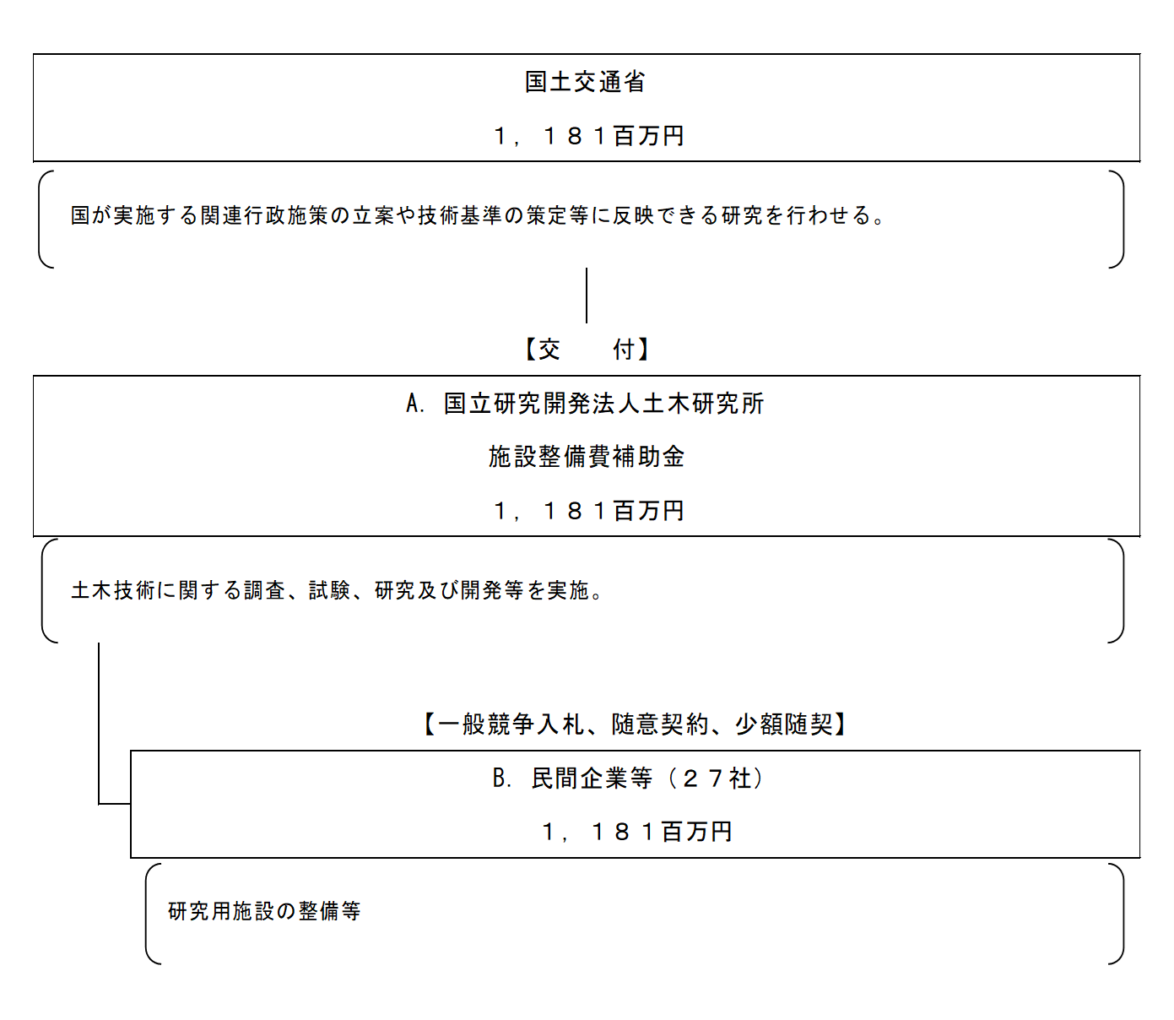

費目・使途 （「資金の流れ」においてブロックごとに最大の金額が支出されている者について記載する。費目と使途の双方で実情が分かるように記載） |  |  |  | A.国立研究開発法人土木研究所 |  |  |  |  |  |  |  |  |  |  |  |  | B.日本道路株式会社
 |  |  |  | 費 目 |  |  |  | 使 途 |  |  |  |  |  |  | 金 額 (百万円） |  | 費 目 |  |  |  | 使 途 |  |  |  |  |  |  |  |  |  |  |  | 金 額 (百万円）
 |  |  |  | 外部委託費 |  |  |  | 研究施設の整備等 |  |  |  |  |  |  | 1,181 |  | 工事 |  |  |  | 苫小牧寒地試験道路南側改修工事 |  |  |  |  |  |  |  |  |  |  |  | 177

 |  |  |  | 計 |  |  |  |  |  |  |  |  |  |  | 1,181 |  | 計 |  |  |  |  |  |  |  |  |  |  |  |  |  |  |  | 177
費目・使途欄についてさらに記載が必要な場合はチェックの上【別紙２】に記載 |  |  |  |  |  |  |  |  |  |  |  |  |  |  |  |  |  |  |  |  |  |  |  |  | チェック

 | 支出先上位１０者リスト
 | A.
 |  | 支 出 先 |  |  |  |  | 法 人 番 号 |  |  |  | 業 務 概 要 |  |  |  | 支 出 額 （百万円） |  | 契約方式等 |  |  |  | 入札者数 （応募者数） |  |  |  | 落札率 |  |  |  | 一者応札・一者応募又は 競争性のない随意契約となった 理由及び改善策 （支出額10億円以上）
1 |  | 国立研究開発法人土木研究所 |  |  |  |  | 8050005005206 |  |  |  | 土木技術に関する調査、試験、研究及び開発等 |  |  |  | 1,181 |  | 補助金等交付 |  |  |  | - |  |  |  | -

 | B
 |  | 支 出 先 |  |  |  |  | 法 人 番 号 |  |  |  | 業 務 概 要 |  |  |  | 支 出 額 （百万円） |  | 契約方式等 |  |  |  | 入札者数 （応募者数） |  |  |  | 落札率 |  |  |  | 一者応札・一者応募又は 競争性のない随意契約となった 理由及び改善策 （支出額10億円以上）
1 |  | 日本道路株式会社 |  |  |  |  | 9010401023409 |  |  |  | 苫小牧寒地試験道路南側改修工事 |  |  |  | 177 |  | 一般競争契約 （最低価格） |  |  |  | 6 |  |  |  | 75
2 |  | 株式会社三共建設 |  |  |  |  | 8050001015646 |  |  |  | 土木研究所（つくば）浸透実験施設ほか１件構内整備工事 |  |  |  | 145 |  | 一般競争契約 （最低価格） |  |  |  | 4 |  |  |  | 69
3 |  | 三菱重工機械システム株式会社 |  |  |  |  | 2140001013316 |  |  |  | 大変位加振負荷装置改修工事 |  |  |  | 133 |  | 随意契約 （その他） |  |  |  | 1 |  |  |  | 100
4 |  | 都築電気株式会社 |  |  |  |  | 9010401054908 |  |  |  | 100Gbps高速通信用ネットワーク構築工事 |  |  |  | 129 |  | 一般競争契約 （最低価格） |  |  |  | 1 |  |  |  | 91
5 |  | 株式会社島津製作所 |  |  |  |  | 6130001021068 |  |  |  | R3輪荷重走行試験機電源制御装置等改修工事 外2件 |  |  |  | 127 |  | 一般競争契約 （最低価格） |  |  |  | 1 |  |  |  | 99
6 |  | 早坂理工株式会社 |  |  |  |  | 7430001013620 |  |  |  | 分析電子顕微鏡 外5件 |  |  |  | 126 |  | 一般競争契約 （最低価格） |  |  |  | 1 |  |  |  | 99
7 |  | 株式会社加藤組 |  |  |  |  | 7200001010863 |  |  |  | 河川ＣＩＭ検討用施設改修工事 |  |  |  | 118 |  | 一般競争契約 （最低価格） |  |  |  | 5 |  |  |  | 96
8 |  | 株式会社丸東製作所 |  |  |  |  | 3010601006160 |  |  |  | 土砂・洪水氾濫実験装置製作据付 |  |  |  | 50 |  | 一般競争契約 （最低価格） |  |  |  | 1 |  |  |  | 100
9 |  | 日立建機日本株式会社 |  |  |  |  | 7030001037230 |  |  |  | 自動運転対応型油圧ショベル購入 |  |  |  | 42 |  | 一般競争契約 （最低価格） |  |  |  | 1 |  |  |  | 100
10 |  | 株式会社大滝組 |  |  |  |  | 6430001052702 |  |  |  | 苫小牧寒地試験道路 付帯土工工事 |  |  |  | 29 |  | 一般競争契約 （最低価格） |  |  |  | 1 |  |  |  | 94

 | 国庫債務負担行為等による契約先上位10者リスト
 |  | ﾌﾞﾛｯｸ 名 | 契 約 先 |  |  |  | 法 人 番 号 |  |  |  | 業 務 概 要 |  |  |  | 契約額 （百万円） |  | 契約方式 |  |  |  | 入札者数 （応募者数） |  |  |  | 落札率 |  |  |  | 一者応札・一者応募又は 競争性のない随意契約となった理由及び改善策 （契約額10億円以上）
1

